상품제안서
에코 내츄럴 고급쥬트에코백 | 상품코드: S16391

 |  |  |  |  |  |  | 02-713-8555 | www.synergygift.co.kr
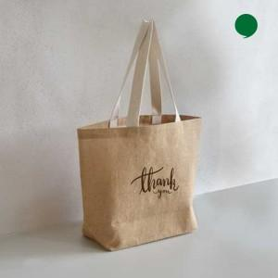 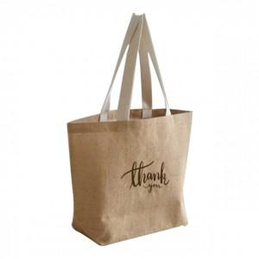 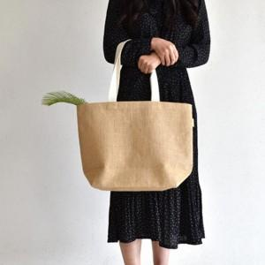

【상세/제작정보】 | <p><span style="font-size: 12pt;">※ 기본인쇄 사이즈 15*18cm 입니다.&nbsp;</span></p><p><span style="font-size: 12pt;">&nbsp; &nbsp;(기본사이즈 초과 또는 누끼인쇄시 추가비용 발생됩니다)</span></p>

【인쇄/포장옵션】 | 실크 / OPP(비닐)

【공급단가】 | 수량 | 100~ | 300~ | 1,000~ | 3,000~ | 10,000~
*VAT별도 | 단가 | 2,120원 | 2,080원 | 1,990원 | 1,940원 | 1,890원

【상품 URL】 | https://www.synergygift.co.kr:443/src/goods_detail.php?gdno=19415

